Tabelle1
Jenzers Fleischfondues

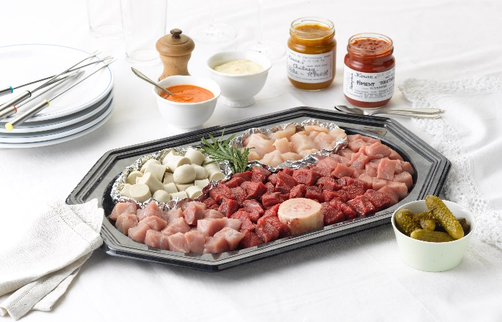
Vorteile des Metzgerfondues in Würfeli:
1. mehr Fleischgenuss mit Würfeli in Bouillon
2. frisch geschnitten >> kein Saftverlust
(Tranchen saften aus, weil das Fleisch
zum Schneiden angefroren werden muss)
3. haltbar 3 Tg. im Kühlschrank bei max. 5°C
4. 7 Sorten Fleisch in Würfeli zur Auswahl >>
mehr Fleischgenuss, mehr Abwechslung

Empfehlungen für die Zubereitung:
• Bouillonpulver offerieren wir immer dazu, zudem ein Markbein zum Mitkochen > mehr Geschmack
• Ev. fein geschnittenes Gemüse in die Bouillon geben und als Gemüsebeilage mitkochen
• Bouillon kochend auf das Rechaud stellen!
• frische, offene Saucen ohne Konservierungsmittel
• rohes Fleisch auf separaten Teller schöpfen, so ist Rohes und Gekochtes sicher getrennt
• Fleisch rosa garen (nicht durchgaren! Ausnahme: Poulet)
• nach dem Garen mit Salz und Pfeffer würzen und nur wenig Sauce verwenden

Unser Sortiment in Jenzer-NATURA-Qualität
Empfohlene Menge pro Person: 200g (normale Esser) - 250g (gute Esser)
Gramm | in Würfeli (W) | wie kochen? |  | CHF/100g | CHF | PLU
 | Rinds Huft | nur ganz kurz, muss rosa sein! |  |  | - | 177
 | Kalbs Huft | nur ganz kurz, muss rosa sein! |  |  | - | 275
 | Schweins Huft | nur ganz kurz, muss à point sein! |  |  | - | 375
 | Lamm Entrecôte | nur ganz kurz, muss rosa sein! |  |  | - | 481
 | Poulet Brust | nur kurz |  |  | - | 511
 | Kalbs Leber / Niere | nur kurz |  |  | - | 202
 | Cipollata (30g/Stk.) | nur kurz |  |  | - | 705
 | Vienerli vegan | nur kurz |  |  | - | 662

Gramm | in Tranchen (T)
 | Rinds Chinoise Nuss | nur ganz kurz, muss rosa sein! |  |  | - | 175
 | Kalbs Chinoise | nur ganz kurz, muss rosa sein! |  |  | - | 276
 | Schweins Chinoise | nur ganz kurz, muss à point sein! |  |  | - | 376
 | Poulet Brust Würfeli | nur ganz kurz |  |  | - | 511

0 | Anz. Platten Würfeli | Umweltfreundlich mit Depot! |  | 8.00 | -
0 | Anz. Platten Tranchen | Umweltfreundlich mit Depot! |  | 8.00 | -
 | ca. Fleischmenge pro Platte: Platte gross: 1.5kg (W), 1kg (T) Platte klein: 0.8kg (W), 0.6kg (T) | Es werden nur unbeschädigte und saubere Platten inkl. Deckel + Transportkartons zurückgenommen |  | pro Platte inkl. Deckel
 | oder vakuumiert | in Tasche |  | 0.00
Preis Total |  | inkl. Depot |  |  | - | 176
Nur rosa Felder ausfüllbar. Felder mit * müssen zwingend ausgefüllt werden
Name * |  | Vorname * |  | Abholort Fachgeschäft* |  |  | Drucken und im Fachgeschäft abgeben oder mailen an:
Wohnort * |  | Telefon-Nr * |  |  | Arlesheim |  | fg.arlesheim@goldwurst.ch
Anz.Pers. * |  | Fleischmenge W | 0 kg |  | Reinach |  | fg.reinach@goldwurst.ch
Abholdatum* |  | Fleischmenge T | 0 kg |  | Muttenz |  | fg.muttenz@goldwurst.ch
Info:

Tagesaktuelle Fleischpreise geben wir Ihnen bei Bedarf gerne durch

